参考-本币新平台CQ库权限说明
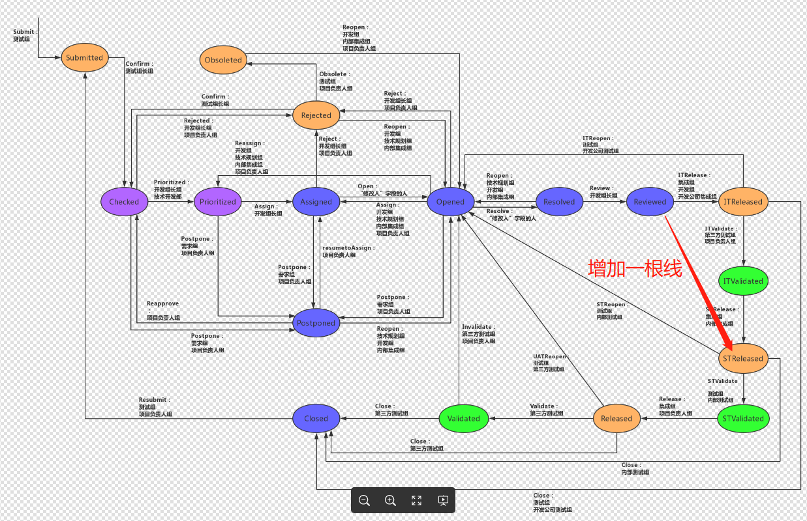
操作小组 缺陷状态 | 测试组 | 第三方测组 | 测试组长组 | 项目负责人组 | 开发组长组 | 开发组 | 集成组 | 技术开发部
Submitted | 是 | 是 |  |  |  |  |  | 是
Obsoleted |  |  |  |  |  |  |  | 是
Checked |  |  | 是
Prioritized |  |  |  |  | 是 |  |  | 是
Assigned |  |  |  |  | 是
Opened
Resolved |  |  |  |  |  | 是 | 是
Reviewed |  |  |  |  | 是
ITReleased |  |  |  |  |  | 是 | 是
ITValidated | 是 |  |  | 是
STReleased |  |  |  |  |  |  | 是
STValidated | 是
Released |  |  |  | 是 |  |  | 是
Validated |  | 是
Closed | 是 | 是
Postponed |  |  |  | 是
Rejected |  |  |  | 是 | 是
说明： 1、测试组是指项目组内部测试组 2、测试组长组含项目组内部测试组长、第三方测试组长

cfets_tool_support@chinamoney.com.cn

